关系图
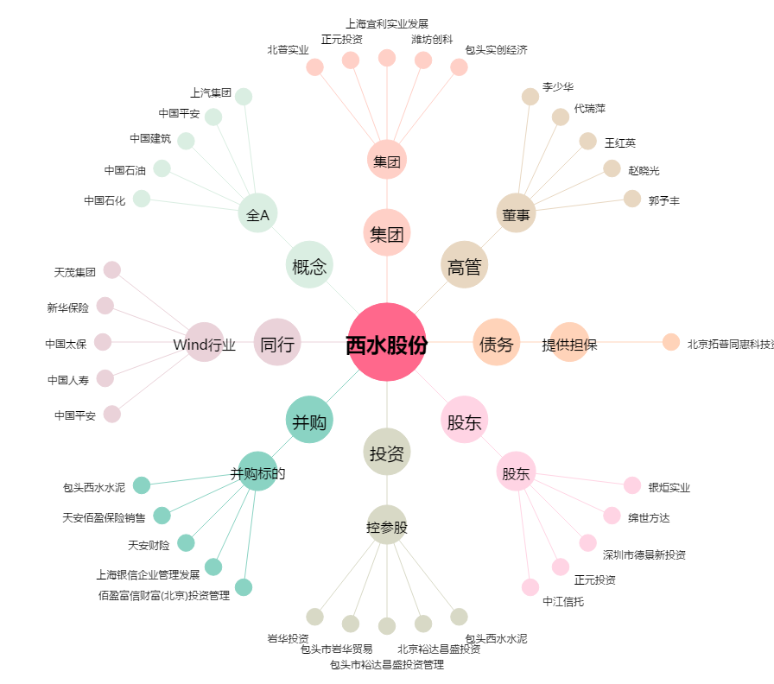
西水股份[600291.SH] - 关系概览图

